Estadísticas
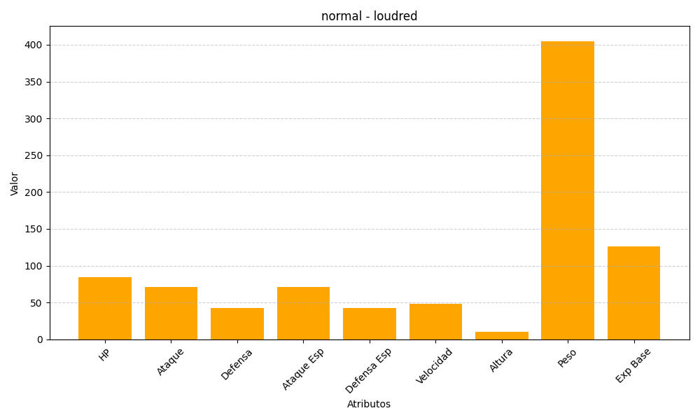
ID | Nombre | Tipo | HP | Ataque | Defensa | Ataque Especial | Defensa Especial | Velocidad | Altura | Peso | Experiencia Base
294 | loudred | normal | 84 | 71 | 43 | 71 | 43 | 48 | 10 | 405 | 126

